Aparelho 1
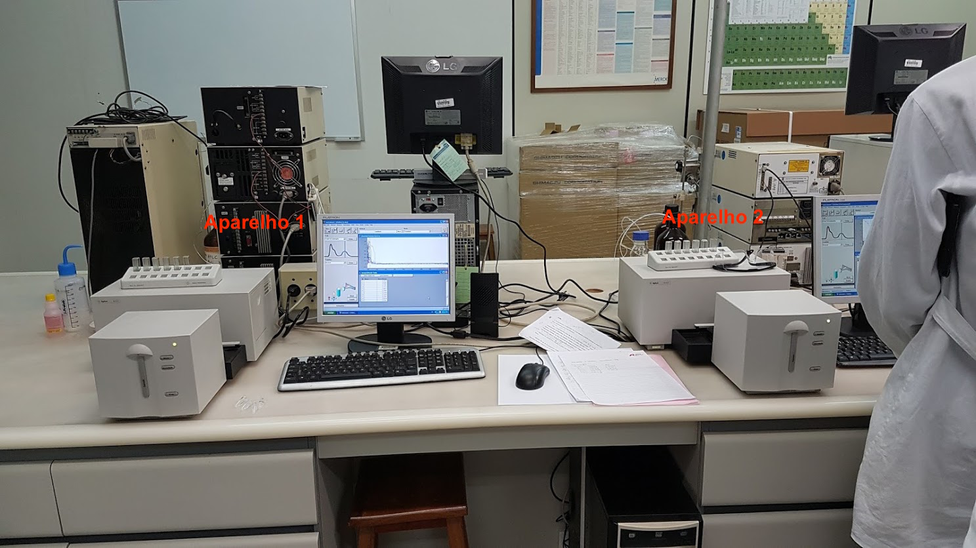
Concentração (mg/mL) | ABS
0.001259 | 0.065418
0.0025 | 0.18348
Curva de Calibração - UV-Vis 1
0.005036 | 0.31605
0.01259 | 0.49858
0.02518 | 0.75102
0.05036 | 1.009
0.1259 | 1.1305
0.2518 | 1.3668
 |  | Ap

Aparelho 2
Concentração (mg/mL) | ABS
0.001259 | 0.04399
0.0025 | 0.059794
0.005036 | 0.18914
Curva de Calibração - UV-Vis 2
0.01259 | 0.38969
0.02518 | 0.63789
0.05036 | 0.78908
0.1259 | 0.81322
0.2518 | 0.88116

